表單說明
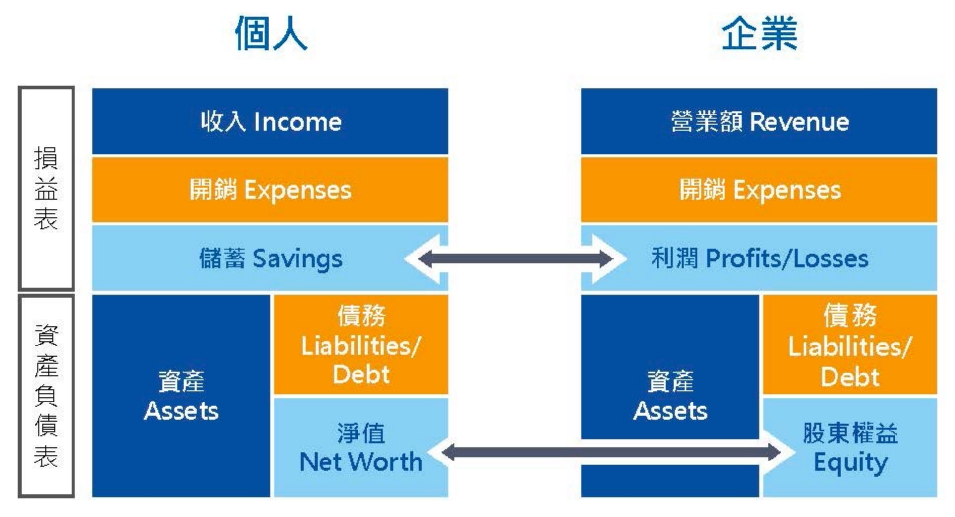
 | 工具表單 | 說明
1 | 財務全景圖 | 理解現況與人生目標的差距，並拆解所需行動。
2 | 夢想倉庫與願景收斂 | 不斷探索、收斂自己真正想要的生活，並為之做好研究！
3 | 財務目標拆解 | 支撐理想生活需要錢、但不只有錢。 把錢的需求寫在這裡，留出空間為其他理想努力。
4 | 收入支出細項統計 | 在還沒明確支出結構的階段，可以先用這個表來每個月的品項與開銷統計，看看之前的流水帳、或從現在開始記錄兩個月，接著針對品項進行分類，抓出自己的開銷水準就能到下一張表做出滾動預算。
5 | 滾動預算與實際損益表（每月檢視） | 個人財務的兩大表之一：個人收入支出情況的統計。 結合資產負債表（表7）可以得知完整的財務情況，開始採取有效的財務增長策略。 1. 滾動預算： 從上表得出的日常開銷水準推算出正常的每月開銷預算，再將可預見的額外開銷（例如過年紅包、年度旅遊等）放到接下來6個月到1年的對應月份，用這個預算表來回推自己現在的收入、存款是不是在接下來半年無虞；同時也用此為依據來判斷額外的消費該不該花！ 2. 實際損益表： 按照表4的統計分類而製作的損益表，每個月定期檢視實際與預算收入開銷差別，以此評估是否該調整開銷或甚至做轉職、副業等決定的依據。
6 | 生存底線統計 | 對錢的稀缺、不安全感來自於不理解“生存所需”，直球面對自己生存的基本條件，就能理解自己有絕對富足的空間與資源！
7 | 資產負債表 | 個人財務的兩大表之一：個人資產負債情況的統計。 資產：涵蓋所有可以變現的所有物、包含可提領的租房押金、產品訂金、投資型保單、儲蓄險等。 負債：所有需要償還的責任義務。包含信貸、房貸、學貸、欠人錢、產品分期付款的尾款等。 結合損益表（表5）可以得知完整的財務情況，開始採取有效的財務增長策略。
8 | 資產配置與投資組合 | 此為表7 資產負債表的資產細項，用以細部檢視投資組合情況，確保投資配置在符合理想生活的比例與標的上。
9 | 負債處置表 | 債務的統整、條件釐清、負擔分析、優先瞬息、與處理措施的細部拆解，讓好債務成為撬動地球的槓桿，也讓爛債務、吸血鬼債務消失匿跡不再拖垮你。
10 | 保險盤點表 | 用最好的準備，作最壞的打算。 勇敢提出那些不希望發生的情況，以及自問為自己與家人做好哪些準備，又應該開始做些什麼。

夢想倉庫&願景收斂
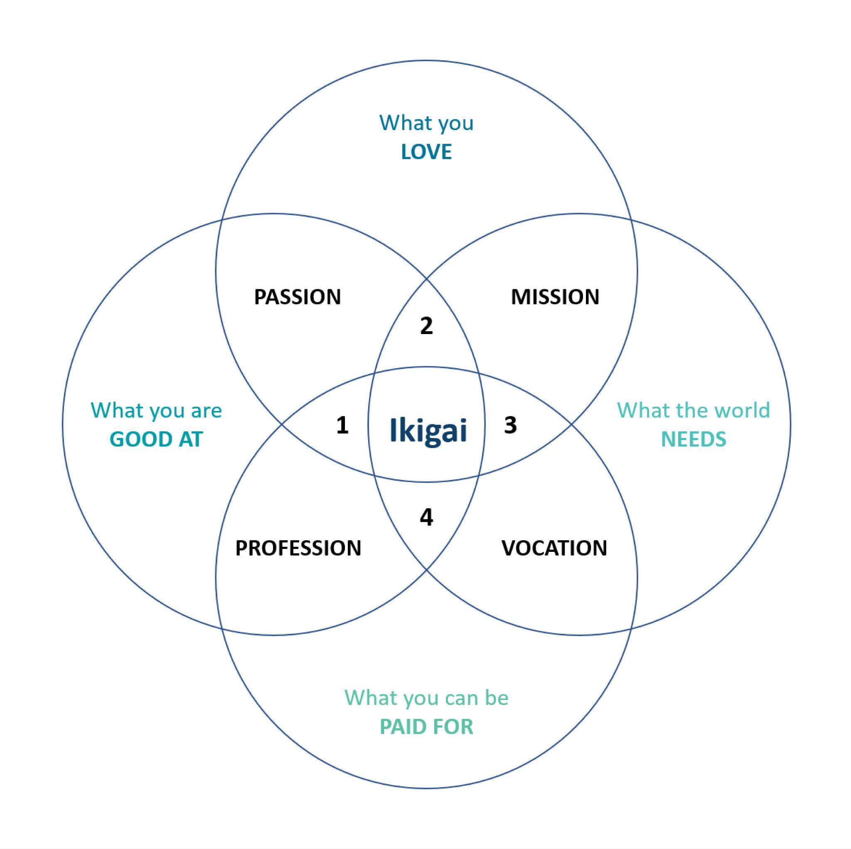
夢想倉庫 | 財富因子探索
Amy的人生願景裡有一棟海景別墅、背靠青山、面朝大海，有一部可以露營的休旅車，跟老公與兩個孩子住在一起；每年要有兩次度假、每週有三次瑜伽課、兩次健身，每個月要捐1萬元給慈善機構，希望能每天做自己喜歡的事——攝影，並希望能有很多人因為看到她的作品感覺到大自然的美好，並能更珍惜自然環境。 從Amy的願景來拆解，那些「非財務」事項，包含攝影能力的養成、時間的投入、兩個孩子跟自己的感情、夫妻關係、健康的身體，甚至是穩定的情緒、每天的好精力等，都是現在可以開始成立一些專案推進。例如先上課學習基本攝影觀念、了解親子的正向教養學習等；或是養成習慣，例如健康飲食、規律作息、夫妻的定期約會等儀式，就能開始往願景邁進。 | 快樂 | 優勢 | 意義

願景描述 | 其他隱形資產盤點
背靠青山、面朝大海的海景別墅 可以露營的休旅車 攝影器材 其他細項進一步拆解（從現在的生活開始觀察） | 證照
每年兩次度假 每週三次瑜伽、兩次健身 每月5萬元給慈善機構 家庭開銷 其他目前想得到的開銷（孩子教育費？個人技能精進？…） | 能信任的人
 | 人情
 | 一技之長
 | 把柄
 | 情緒價值
 | 其他

